Hoja 1
Fecha de creación | 2023-11-10
Nombre de quien diseño la prueba | ALEJANDRO ROBLEDO
Nombre de quien ejecuto la prueba | GISSELL ARAGON
Seleccione la técnica de Prueba | CAJA NEGRA
Seleccione el tipo de prueba | FUNCIONALES
Estado de la prueba | ACTIVA

INICIO SESION
No. | Nombre Idetificador | Requerimiento Funcional | Descripción | Pre condiciones | Pasos | Resultados Esperado | Resultados Obtenido | Datos de Prueba (entradas) | Fecha de la prueba | Observaciones | Estado del CP | Evidencias
1 | CP_AUT_InicioSesión001 | Autenticacion de usuario | Iniciar sesión con los campos usuario y password vacios | El Usuario debe existir en la base de datos | 1. Ejecutar la opción inicio de sesión 2. Dejar vacios los campos Usuario y Password 3. Hacer clic en el botón Ingresar | El sistema muestra un mensaje en pantalla que le indica al usuario que "El usuario y el password no pueden ser vacios o nulos" | Se muestra en pantalla el mensaje "Usuario y clave no existen " | Usuario Password | 2023-11-10 | Ingresa al sistema correctamente | Ingreso exitoso | 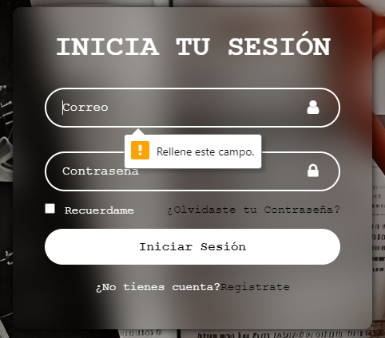
2 | CP_AUT_InicioSesión002 | Control de acceso | Iniciar sesión con los campos usuario y password diligenciados | El Usuario debe existir en la base de datos | 1. Ejecutar la opción inicio de sesión 2. Digilenciar los campos Usuario y Password 3. Hacer clic en el botón Ingresar | El sistema muestra un mensaje en pantalla que le indica al usuario que "Ha ingresado correctamente al sistema" | Se nuestra En Pantalla El Ingreso Al panel de navegación corespondiente | Usuario Password | 2023-11-10 | Ingresa al sistema correctamente | Ingreso exitoso
3 | CP_AUT_InicioSesión002 | Contraseña | Iniciar sesión con los campos usuario y password diligenciados | El Usuario debe existir en la base de datos | 1. Ejecutar la opción Olvidaste tu contraseña 2. Digilenciar el campo del correo 3. Dilegenciar una nueva contraseña. 4. Hacer clic en el botón confirmar | El sistema actualiza la contraseña del usuario por una nueva para poder ingresar | Se puede ingresar con esa contraseña | Password | 2023-11-13 | Ingresa al sistema correctamente | Ingreso exitoso | 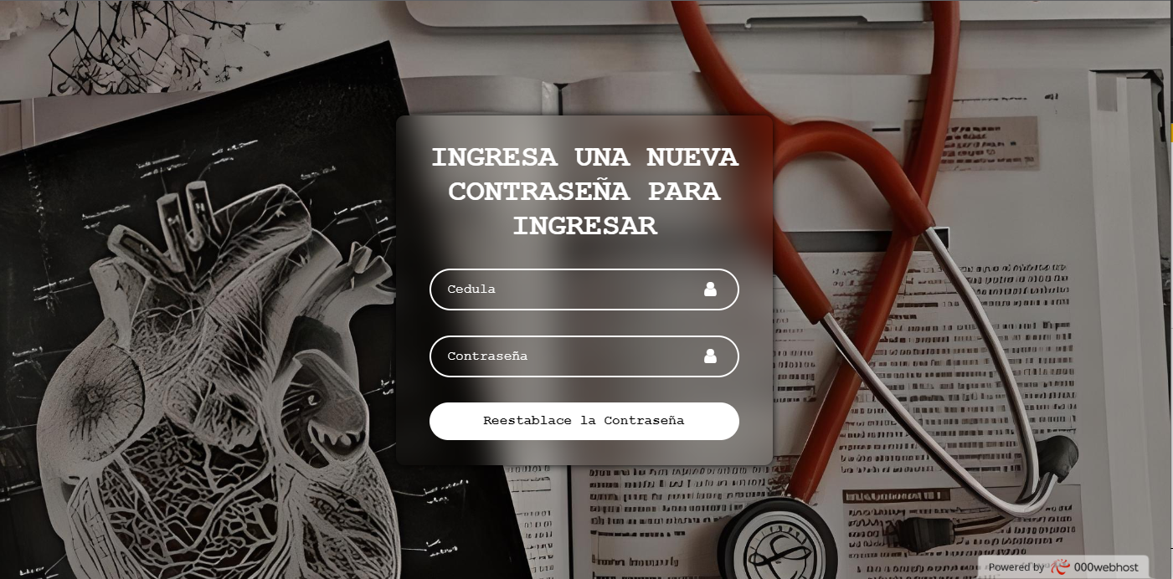

REGISTRARSE
No. | Nombre Idetificador | Requerimiento Funcional | Descripción | Pre condiciones | Pasos | Resultados Esperado | Resultados Obtenido | Datos de Prueba (entradas) | Fecha de la prueba | Observaciones | Estado del CP | Evidencias
1 | CP_Reg_Registro_usuario001 | Registrarse | Registrarse con los campos de cédula nombre apellido teléfono correo y contraseña | El usuario debe de registrar un correo con su dirección y arroba, además de en los campos cédula y teléfono escribir solo números | 1. Ejecutar la opción de registrarse 2. Digilenciar los campos nombre, apellido, correo, cédula, teléfono y Password 3. Hacer clic en el botón Registrarse | El sistema muestra un mensaje en pantalla que le indica al usuario que "El usuario se registró correctamente" | Se muestra en pantalla el mensaje "Usuario y clave no existen " | Usuario Cédula Password Apellido Correo Teléfono | 2023-11-13 | Ingresa al sistema correctamente | Ingreso exitoso | 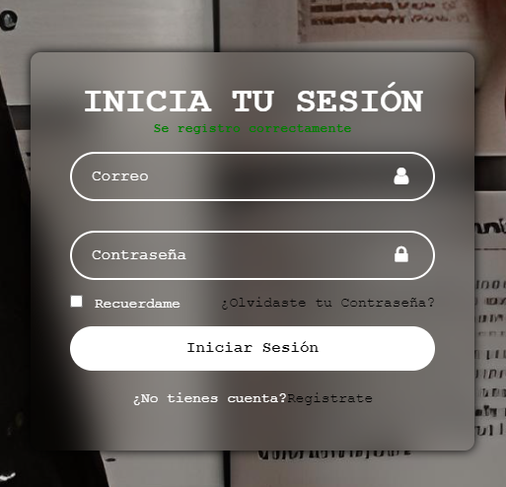
2 | CP_Reg_Registro_usuario002 | Registrarse | Registrarse con los campos de cédula nombre apellido teléfono correo y contraseña | El usuario debe de registrar un correo con su dirección y arroba, además de en los campos cédula y teléfono escribir solo números | 1. Ejecutar la opción de registrarse 2. Digilenciar los campos nombre, apellido, correo, cédula, teléfono y Password 3. Hacer clic en el botón Registrarse | El sistema ingresa un nuevo usuario en la base de datos | Se muestra en la base de datos en registro del usuario | Usuario Cédula Password Apellido Correo Teléfono | 2023-11-10 | Ingresa al sistema correctamente | Ingreso exitoso

